Calendário Escolar 2023 2024
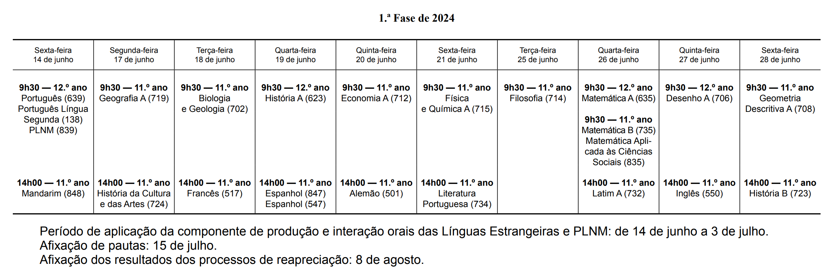
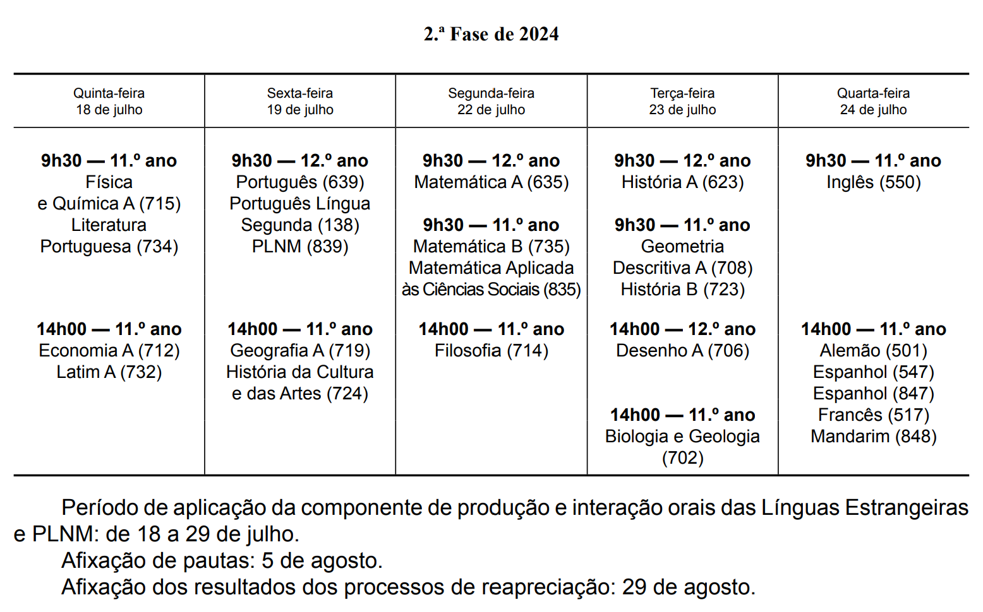
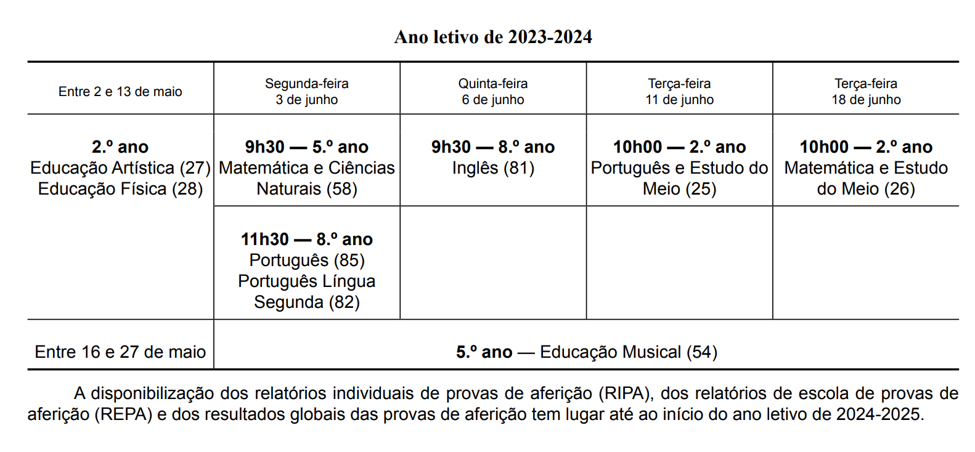
 |  | S | D | S | T | Q | Q | S | S | D | S | T | Q | Q | S | S | D | S | T | Q | Q | S | S | D | S | T | Q | Q | S | S | D | S | T | Q | Q | S | S | D | Calendário de Provas de Aferição do Ensino Básico
2023 | Setembro |  |  |  |  |  |  | 1 | 2 | 3 | 4 | 5 | 6 | 7 | 8 | 9 | 10 | 11 | 12 | 13 | 14 | 15 | 16 | 17 | 18 | 19 | 20 | 21 | 22 | 23 | 24 | 25 | 26 | 27 | 28 | 29 | 30
 | Outubro |  | 1 | 2 | 3 | 4 | 5 | 6 | 7 | 8 | 9 | 10 | 11 | 12 | 13 | 14 | 15 | 16 | 17 | 18 | 19 | 20 | 21 | 22 | 23 | 24 | 25 | 26 | 27 | 28 | 29 | 30 | 31
 | Novembro |  |  |  |  | 1 | 2 | 3 | 4 | 5 | 6 | 7 | 8 | 9 | 10 | 11 | 12 | 13 | 14 | 15 | 16 | 17 | 18 | 19 | 20 | 21 | 22 | 23 | 24 | 25 | 26 | 27 | 28 | 29 | 30
 | Dezembro |  |  |  |  |  |  | 1 | 2 | 3 | 4 | 5 | 6 | 7 | 8 | 9 | 10 | 11 | 12 | 13 | 14 | 15 | 16 | 17 | 18 | 19 | 20 | 21 | 22 | 23 | 24 | 25 | 26 | 27 | 28 | 29 | 30 | 31

 |  | S | D | S | T | Q | Q | S | S | D | S | T | Q | Q | S | S | D | S | T | Q | Q | S | S | D | S | T | Q | Q | S | S | D | S | T | Q | Q | S | S | D
2024 | Janeiro |  |  | 1 | 2 | 3 | 4 | 5 | 6 | 7 | 8 | 9 | 10 | 11 | 12 | 13 | 14 | 15 | 16 | 17 | 18 | 19 | 20 | 21 | 22 | 23 | 24 | 25 | 26 | 27 | 28 | 29 | 30 | 31
 | Fevereiro |  |  |  |  |  | 1 | 2 | 3 | 4 | 5 | 6 | 7 | 8 | 9 | 10 | 11 | 12 | 13 | 14 | 15 | 16 | 17 | 18 | 19 | 20 | 21 | 22 | 23 | 24 | 25 | 26 | 27 | 28 | 29
 | Março |  |  |  |  |  |  | 1 | 2 | 3 | 4 | 5 | 6 | 7 | 8 | 9 | 10 | 11 | 12 | 13 | 14 | 15 | 16 | 17 | 18 | 19 | 20 | 21 | 22 | 23 | 24 | 25 | 26 | 27 | 28 | 29 | 30 | 31
 | Abril |  |  | 1 | 2 | 3 | 4 | 5 | 6 | 7 | 8 | 9 | 10 | 11 | 12 | 13 | 14 | 15 | 16 | 17 | 18 | 19 | 20 | 21 | 22 | 23 | 24 | 25 | 26 | 27 | 28 | 29 | 30
 | Maio |  |  |  |  | 1 | 2 | 3 | 4 | 5 | 6 | 7 | 8 | 9 | 10 | 11 | 12 | 13 | 14 | 15 | 16 | 17 | 18 | 19 | 20 | 21 | 22 | 23 | 24 | 25 | 26 | 27 | 28 | 29 | 30 | 31
 | Junho | 1 | 2 | 3 | 4 | 5 | 6 | 7 | 8 | 9 | 10 | 11 | 12 | 13 | 14 | 15 | 16 | 17 | 18 | 19 | 20 | 21 | 22 | 23 | 24 | 25 | 26 | 27 | 28 | 29 | 30
 | Julho |  |  | 1 | 2 | 3 | 4 | 5 | 6 | 7 | 8 | 9 | 10 | 11 | 12 | 13 | 14 | 15 | 16 | 17 | 18 | 19 | 20 | 21 | 22 | 23 | 24 | 25 | 26 | 27 | 28 | 29 | 30 | 31
 | Agosto |  |  |  |  |  | 1 | 2 | 3 | 4 | 5 | 6 | 7 | 8 | 9 | 10 | 11 | 12 | 13 | 14 | 15 | 16 | 17 | 18 | 19 | 20 | 21 | 22 | 23 | 24 | 25 | 26 | 27 | 28 | 29 | 30 | 31
 | Setembro |  | 1 | 2 | 3 | 4 | 5 | 6 | 7 | 8 | 9 | 10 | 11 | 12 | 13 | 14 | 15 | 16 | 17 | 18 | 19 | 20 | 21 | 22 | 23 | 24 | 25 | 26 | 27 | 28 | 29 | 30
 | Outubro |  |  |  | 1 | 2 | 3 | 4 | 5 | 6 | 7 | 8 | 9 | 10 | 11 | 12 | 13 | 14 | 15 | 16 | 17 | 18 | 19 | 20 | 21 | 22 | 23 | 24 | 25 | 26 | 27 | 28 | 29 | 30 | 31 |  |  |  | Calendário das Provas Finais de Ciclo
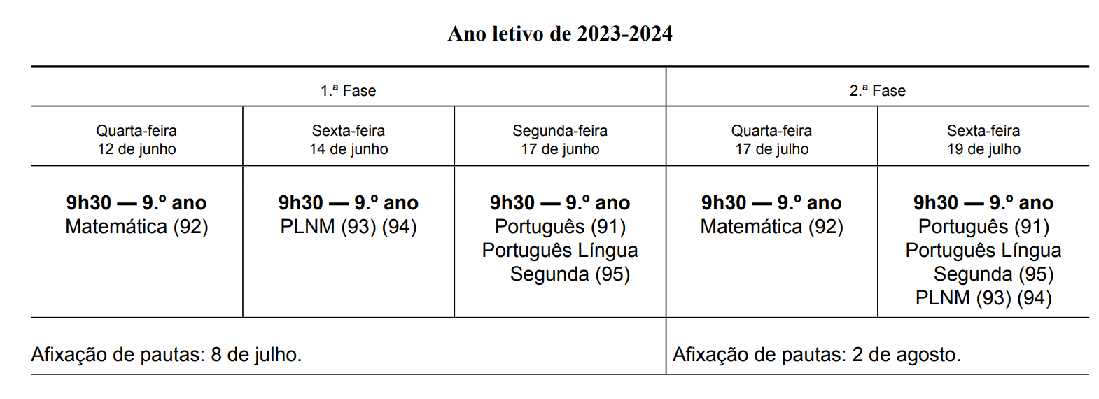
 | Novembro |  |  |  |  |  |  | 1 | 2 | 3 | 4 | 5 | 6 | 7 | 8 | 9 | 10 | 11 | 12 | 13 | 14 | 15 | 16 | 17 | 18 | 19 | 20 | 21 | 22 | 23 | 24 | 25 | 26 | 27 | 28 | 29 | 30
 | Dezembro |  | 1 | 2 | 3 | 4 | 5 | 6 | 7 | 8 | 9 | 10 | 11 | 12 | 13 | 14 | 15 | 16 | 17 | 18 | 19 | 20 | 21 | 22 | 23 | 24 | 25 | 26 | 27 | 28 | 29 | 30 | 31

 | 1º Período Escolar - Início entre 12 e 15 de setembro dependendo da escola fim a 15 de dezembro |  |  |  |  |  |  |  |  |  |  |  |  |  |  |  |  |  |  |  |  |  |  |  |  |  |  |  |  |  |  |  |  | Carnaval
 | 2º Período Escolar - Início 3 de janeiro fim a 22 de março |  |  |  |  |  |  |  |  |  |  |  |  |  |  |  |  |  |  |  |  |  |  |  |  |  |  |  |  |  |  |  | Feriados Nacionais
 | 3º Período Escolar - inicio 8 de abril e final diferenciado por escalões de ensino: |  |  |  |  |  |  |  |  |  |  |  |  |  |  |  |  |  |  |  |  |  |  |  |  |  |  | F. Locais -Santos populares
 | => 4 de junho — 9.º, 11.º e 12.º anos de escolaridade.
 | => 14 de junho — 5º, 6º, 7.º, 8.º e 10.º anos de escolaridade.
 | => 28 de junho — Educação pré-escolar, 1.º ciclo do ensino básico.
 | Interrupções Letivas
 | Além das interrupções do natal (16 de dezembro a 2 de janeiro) e da interrupção da Páscoa (25 de março a 5 de abril), haverá ainda uma interrupção letivo no carnaval de 12 a 14 de fevereiro.

 | Original produzido por: |  |  | Economia e Finanças ( https://economiafinancas.com/ )
 | Se detectar algum erro contacte-nos em geral@economiafinancas.com (clique aqui)

Mais informação no Diário da República => |  |  |  | https://files.diariodarepublica.pt/2s/2022/07/131000000/0007600086.pdf

 |  |  |  |  |  |  |  |  |  |  |  |  |  |  |  |  |  |  |  |  |  |  |  |  |  |  |  |  |  |  |  |  |  |  |  |  |  |  | Calendário de Exames Finais Nacionais do Ensino Secundário

